Титульный лист
Общероссийская спортивная общественная организация "Национальная федерация бадминтона России"
Региональная общественная организация "Федерация бадминтона Республики Татарстан"


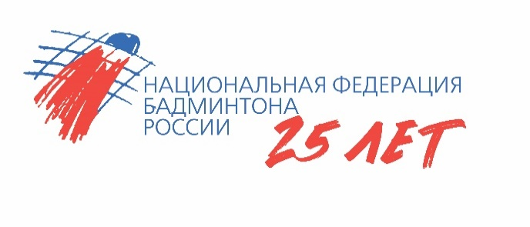

ОТЧЕТ
Главной судейской коллегии
о проведении
соревнований среди мальчиков и девочек до 11 лет
Всероссийская юниорская и юношеская серия ГРАН-ПРИ 2024, этапа Кубка НФБР среди мальчиков и девочек до 11 лет
0240002611Я
0240012611Я
0240022611Я
0240032611Я

15 апреля - 18 апреля 2024 г.

г. Богатые Сабы, Республика Татарстан

